Sheet2
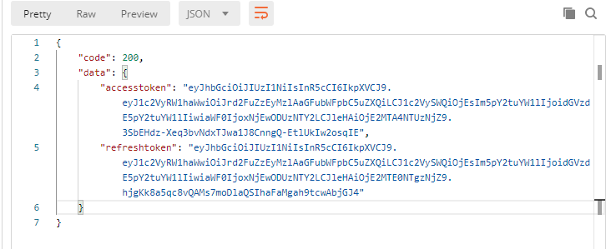 규칙 : - 응답body에는 상태를 나타내는 code 그리고 반환 내용을 나타내는 data로 구성된다. - 각 api 단위로 응답 코드를 정의한다. 응답코드는 모든 200코드는 '성공'을 의미하며 201값부터 순차적으로(201,202,203....) 사용자 정의 에러메시지를 뜻한다. - 모든 200은 성공을 뜻하므로 201과 같은 사용자 정의 에러메시지만 아래표에 명시한다. - http header status는 200 으로 통일한다. - 아래와 같은 형식이다. { "code" : 200, "data" : { } } - 예시는 오른쪽 그림과 같다. - 모든 응답코드는 아래 표에 정리한다.

server | api | path | code | 설명
(예시) XX서버 | (예시) USER 등록 | (예시) /user (POST) | 201 | 닉네임 중복
 |  |  | 202 | 이메일 중복
 |  |  | 203 | 이미 가입된 회원
유저서버 채팅서버 푸시서버 | 닉네임 체크 | users/verifyNickname | 211 | 이미 사용중인 닉네임
 | 로그인 | user/signin | 212 | 아이디 틀림
 |  |  | 213 | 비밀번호 틀림
 |  |  | 217 | 디바이스 토큰 등록 실패
 | 이메일 체크 | users/verifyEmail | 214 | 이메일 형식이 아님
 |  |  | 215 | 이미 사용중인 이메일
 |  |  | 216 | 난수 생성 실패
 | 회원가입 | users/signUp | 299 | 필수 입력값 없음
피드서버 | 회원관련 |  | 1100 | 해당 유저가 존재하지 않습니다.
 | 게시글 |  | 1200 | 해당 게시글이 존재하지 않습니다.
 |  |  | 1201 | 해당 게시글에 대한 권한이 없습니다.
 |  |  | 1202 | 해당 게시글의 글쓴이를 찾을 수 없습니다.
 | 댓글 생성 |  | 1300 | 댓글 생성에 실패했습니다.
 | 좋아요 오류 |  | 1400 | 게시물의 총 좋아요 개수가 0 이하로 변경될 수 없습니다.
 |  |  | 1000 | 알 수 없는 오류입니다.
 | 파일 업로드 |  | 1002 | 파일 업로드 오류입니다.
 | 통신오류 |  | 1003 | Rabbitmq 통신 오류입니다.
검색서버 | 검색결과 |  | 2001 | 검색 결과가 없습니다.

추천서버 | 검색결과 |  | 2001 | 추천데이터가 없습니다.

팔로우서버 |  |  | 2100 | 유저를 찾을 수 없습니다.
 |  |  | 2101 | 이미 팔로우 상태입니다.
 |  |  | 2102 | 팔로우 상태가 아닙니다.
 |  |  | 2103 | 같은 유저에게 팔로우를 할수 없습니다.

Sheet1
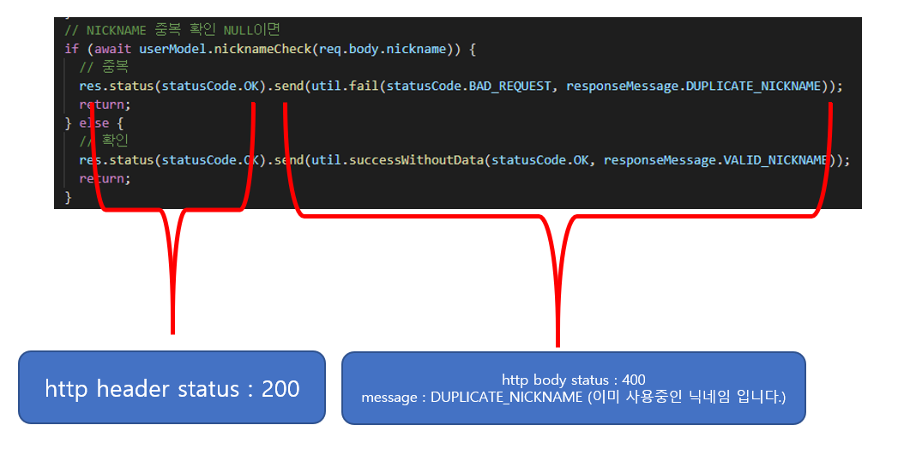
status code (http header) | 기능 | 설명 | message | code | Example
OK: 200, CREATED: 201, NO_CONTENT: 204, BAD_REQUEST: 400, UNAUTHORIZED: 401, FORBIDDEN: 403, NOT_FOUND: 404, INTERNAL_SERVER_ERROR: 500, SERVICE_UNAVAILABLE: 503 | DB | DB_ERROR | DB 오류
 | NULL | NULL_VALUE | 필요한 값이 없습니다
 |  | OUT_OF_VALUE | 파라미터 값이 잘못되었습니다
 | 회원가입 | CREATE_USER_SUCCESS | 회원 가입 성공
 |  | DELETE_USER_SUCCESS | 회원 탈퇴 성공
 | 아이디 | VALID_ID | 사용 가능한 아이디입니다
 |  | OUT_OF_VALUE | 이미 사용 중인 아이디입니다
 | 로그인 | LOGIN_SUCCESS | 로그인 성공
 |  | LOGIN_FAIL | 로그인 실패
 |  | NO_USER | 존재하지 않는 회원입니다
 |  | MISS_MATCH_PW | 비밀번호가 맞지 않습니다
 | 로그아웃 | LOGOUT_SUCCESS | 로그아웃 성공
 |  | LOGOUT_FAIL | 로그아웃 실패
 | 인증 | EMPTY_TOKEN | 토큰 값이 없습니다
 |  | EXPIRED_TOKEN | 토큰 값이 만료되었습니다
 |  | INVALID_TOKEN | 유효하지 않은 토큰값입니다
 |  | AUTH_SUCCESS | 인증에 성공했습니다
 |  | ISSUE_SUCCESS | 새로운 토큰이 생성되었습니다
 | 조회 | READ_SUCCESS | 조회 성공
 |  | READ_FAIL | 조회 실패
 | 수정 | UPDATE_SUCCESS | 수정 성공
 |  | UPDATE_FAIL | 수정 실패
 | 이메일 | SEND_EMAIL | 이메일 전송 성공
 |  | SEND_EMAIL_FAIL | 이메일 전송 실패
 |  | VALID_EMAIL | 사용 가능한 이메일입니다
 |  | DUPLICATE_EMAIL | 이미 사용 중인 이메일입니다
 | 닉네임 | VALID_NICKNAME | 사용 가능한 닉네임입니다
 |  | DUPLICATE_NICKNAME | 이미 사용 중인 닉네임입니다

